Och-oczu-i-twarzy_Przeciwodprys
 |  |  |  |  | baza-nw.ciop.pl
Kalkulator naddatków wymiarowych wynikających stosowania środków ochrony oczu i twarzy
Środki ochrony oczu twarzy
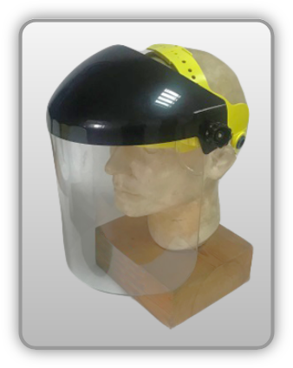 | Przeciwodpryskowa osłona twarzy
Zagrożenia | 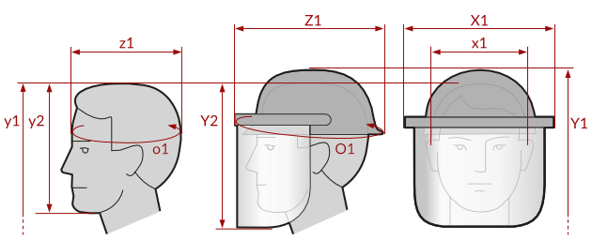
• Mechaniczne • Optyczne • Biologiczno-chemiczne

Kalkulator naddatków wymiarowych przeciwodpryskowej osłony twarzy
Typ NW | miara antropo­metryczna y1, y2, x1, z1, o1 [cm] | wymiar całkowity Y1, Y2, X1, Z1, O1 [cm] |  | wymiar naddatku [cm] |  | przyrost względny [%]
 |  | min | max | min | max | min | max
NW do wysokości ciała człowieka dla Y1 (góra) | 178.0 | 180.6 | 182.0 | 2.6 | 4.0 | 1.5 | 2.2
NW do do wysokości dla Y2 (dół) | 23.3 | 28.7 | 32.0 | 5.4 | 8.7 | 23.2 | 37.3
NW szerokości X1 | 17.5 | 23.4 | 24.7 | 5.9 | 7.2 | 33.7 | 41.1
NW głębokości Z1 | 20.3 | 27.6 | 29.5 | 7.3 | 9.2 | 36.0 | 45.3
NW obwodu O1 | 58.0 | 80.5 | 87.0 | 22.5 | 29.0 | 38.8 | 50.0

Opracowano na podstawie wyników V etapu programu wieloletniego „Poprawa bezpieczeństwa i warunków pracy”, finansowanego w zakresie badań naukowych i prac rozwojowych ze środków Narodowego Centrum Badań i Rozwoju. Projekt I.PB.10: Opracowanie danych do nowego atlasu miar człowieka, związanych ze stosowaniem środków ochrony indywidualnej z uwzględnieniem wybranych parametrów widzenia. Koordynator programu: Centralny Instytut Ochrony Pracy – Państwowy Instytut Badawczy.

